Предпосылки
Предпосылки расчетов, описание проекта
Цифровые финансовые активы (ЦФА) - это цифровые права на различные активы, которые оформляются и учитываются с помощью технологии блокчейн или других распределенных реестров. Они являются новым инструментом для привлечения инвестиций компаниями и предоставления физлицам новых возможностей для вложения средств в цифровом формате, что делает их удобнее и быстрее, чем традиционные финансовые инструменты.
Цель работы - разработать концепцию и линейку продуктов на рынке токенизированных активов (ЦФА), которые смогут трансформировать традиционный финансовый рынок и привлечь широкие массы населения
Наш проект предлагает линейку цифровых финансовых активов (ЦФА), предназначенных специально для индустрии видеоигр. Мы выступаем в роли провайдера решений для разработчиков, предлагая им готовые инструменты для токенизации их проектов, и в роли эмитента, обеспечивая юридическую и техническую поддержку выпуска. Это создает новую экономику взаимоотношений между игроками и студиями, открывая финансовые возможности для всех участников. Наш продукт решает задачи: Для игроков: вложение времени и денег в внутриигровые предметы, которые приносят реальную финансовую отдачу. Для разработчиков: привлечения финансирования и долгосрочное удержание и монетизация лояльной аудитории. Уникальность нашего решения заключается в том, что мы фокусируемся на продуктах, а не на платформе: предлагаем готовые решения под конкретные нужды. Разрабатываемые продукты обладают низким порогом входа, чтобы они были понятны и доступны обычным игрокам, а не только профессиональным инвесторам. Данные ЦФА не существуют в вакууме: их ценность и функционал напрямую связаны с геймплеем и развитием конкретной игры

*Ячейки, выделенные зеленым цветом участвуют в расчетах - их значения можно менять*

Анализ рынка ЦФА
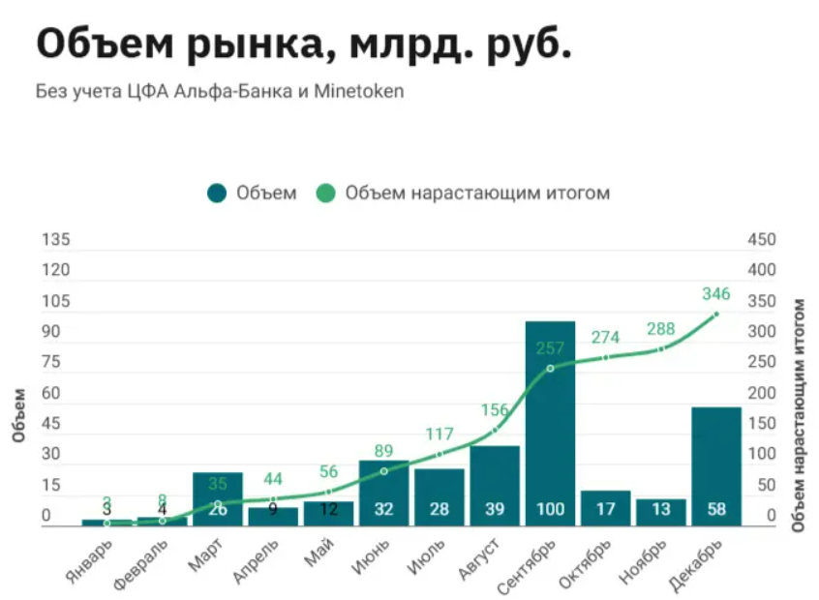
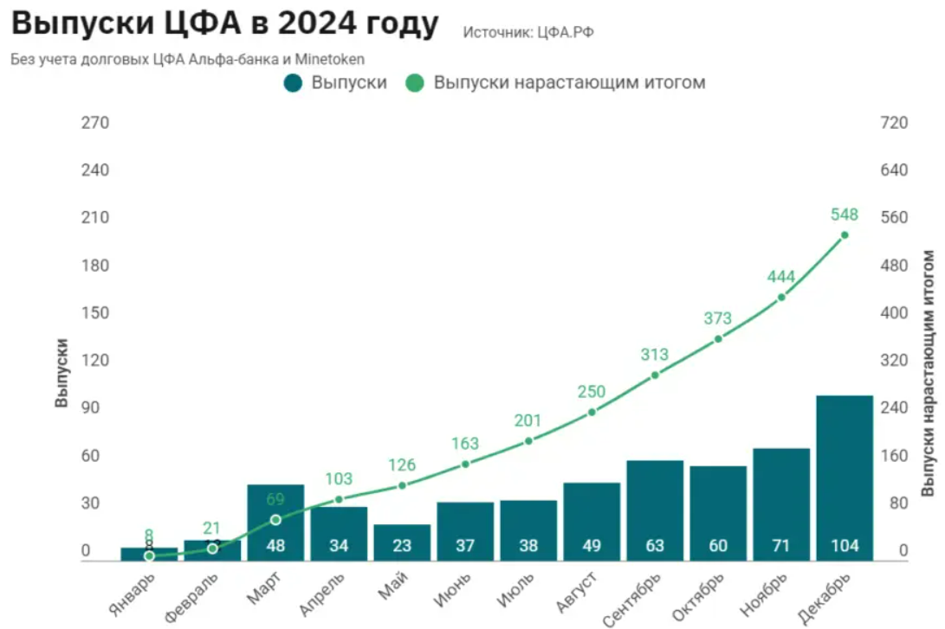

Источник: https://xn--80a3bf.xn--p1ai/itogi-rynka-cfa-2024.html
 |  |  | В 2024 году объем рынка цифровых финансовых активов (ЦФА) значительно увеличился. Если в 2023 году он составлял 60 млрд рублей, то в 2024 году достиг 346,5 млрд рублей. В 2024 г. объемы рынка ЦФА существенно выросли благодаря активному выходу на рынок как крупных эмитентов, так и небольших компаний. В течение года объем первичных размещений ЦФА вырос почти в 9 раз и составил 594 млрд рублей. В 2024 г. объемы размещений на рынке ЦФА существенно вырос благодаря активному выходу на рынок как крупных эмитентов, так и небольших компаний. В течение года объем первичных размещений ЦФА вырос почти в 9 раз и составил 594 млрд рублей. Лидером по количеству выпусков стала платформа А-Токен - 247 выпусков. На втором месте Сбербанк- 73 выпуска, а третье место занял Атомайз- 72 выпуска. По объему размещений лидером стала платформа Мастерчейн- 112,2 млрд рублей, на втором месте Сбербанк-82,7 млрд рублей, на третьем А-Токен- 69,2 млрд рублей. Таким образом, рынок ЦФА - это активно развивающаяся отрасль, имеющая большой потенциал. Эксперты отмечают, что рынок токенизированных активов еще не успел сформироваться ни в одной стране. Именно поэтому у него огромные перспективы. При этом на прогресс рынка способна позитивно повлиять не только открытость финсистемы, но и ее устойчивость. Еще более позитивное мнение высказывают другие эксперты: они предполагают, что объем отечественного «цифрового» рынка к следующему десятилетию достигнет суммы, превышающей 25 трлн рублей. На сегодняшний день специалист оценивает его объемы в пределах 20 млрд рублей.
Конкуренты Альфа Банка
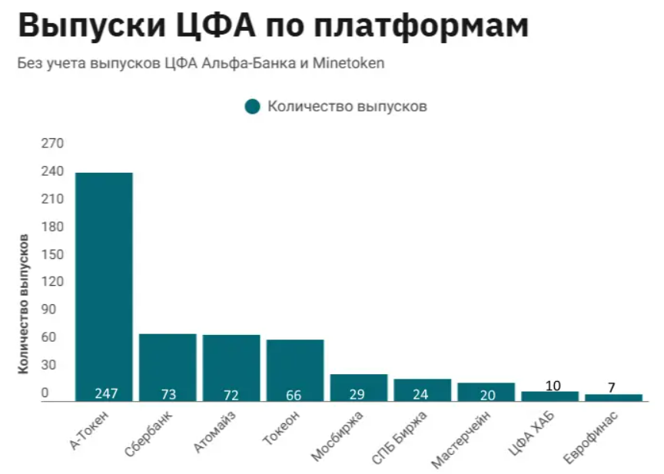

 |  |  |  | Источник: | https://xn--80a3bf.xn--p1ai/cfa-tokenizacia.html
 |  |  |  |  | https://www.cbr.ru/Collection/Collection/File/55196/review_2024.pdf
Анализ рынка видеоигр
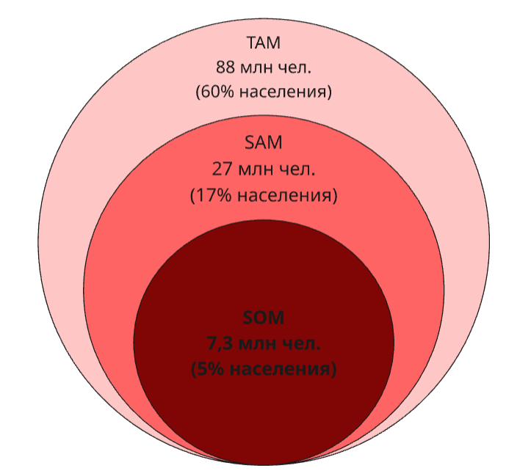
Объем целевой аудитории
 | Описание | Доля населения РФ | Кол-во чел. (млн) | Источник
TAM | Аудитория, играющая в видеоигры (на 2022 год) | 60% | 88 | https://nafi.ru/projects/it-i-telekom/geyming-v-rossii-2022-sotsialnye-i-ekonomicheskie-effekty/
SAM | Аудитория, которая называет себя "геймерами" | 17% | 25 | https://www.tadviser.ru/index.php/%D0%A1%D1%82%D0%B0%D1%82%D1%8C%D1%8F:%D0%9A%D0%BE%D0%BC%D0%BF%D1%8C%D1%8E%D1%82%D0%B5%D1%80%D0%BD%D1%8B%D0%B5_%D0%B8_%D0%B2%D0%B8%D0%B4%D0%B5%D0%BE%D0%B8%D0%B3%D1%80%D1%8B_(%D1%80%D0%BE%D1%81%D1%81%D0%B8%D0%B9%D1%81%D0%BA%D0%B8%D0%B9_%D1%80%D1%8B%D0%BD%D0%BE%D0%BA)#:~:text=%D0%9F%D1%83%D1%82%D0%B8%D0%BD%20%D0%BF%D0%BE%D0%B4%D1%87%D0%B5%D1%80%D0%BA%D0%BD%D1%83%D0%BB%20%D0%B2%D0%B0%D0%B6%D0%BD%D0%BE%D1%81%D1%82%D1%8C%20%D1%80%D0%B0%D0%B7%D0%B2%D0%B8%D1%82%D0%B8%D1%8F%20%D0%BE%D1%82%D0%B5%D1%87%D0%B5%D1%81%D1%82%D0%B2%D0%B5%D0%BD%D0%BD%D0%BE%D0%B9,%D1%82%D1%80%D0%B0%D0%B4%D0%B8%D1%86%D0%B8%D0%BE%D0%BD%D0%BD%D1%8B%D1%85%20%D1%86%D0%B5%D0%BD%D0%BD%D0%BE%D1%81%D1%82%D0%B5%D0%B9%20%D1%87%D0%B5%D1%80%D0%B5%D0%B7%20%D1%81%D0%BE%D0%B7%D0%B4%D0%B0%D0%BD%D0%B8%D0%B5%20%D0%BA%D0%BE%D0%BD%D1%82%D0%B5%D0%BD%D1%82%D0%B0.&text=%D0%9F%D1%80%D0%B5%D0%B7%D0%B8%D0%B4%D0%B5%D0%BD%D1%82%20%D0%BE%D1%82%D0%BC%D0%B5%D1%82%D0%B8%D0%BB%2C%20%D1%87%D1%82%D0%BE%20%D1%80%D0%BE%D1%81%D1%81%D0%B8%D0%B9%D1%81%D0%BA%D0%B0%D1%8F%20%D0%B8%D0%BD%D0%B4%D1%83%D1%81%D1%82%D1%80%D0%B8%D1%8F,%D1%80%D0%BE%D0%BB%D1%8C%20%D0%B2%20%D0%B2%D0%BE%D1%81%D0%BF%D0%B8%D1%82%D0%B0%D0%BD%D0%B8%D0%B8%20%D0%BC%D0%BE%D0%BB%D0%BE%D0%B4%D1%8B%D1%85%20%D0%BF%D0%BE%D0%BA%D0%BE%D0%BB%D0%B5%D0%BD%D0%B8%D0%B9.
SOM | Доля SAM, которую хотим захватить за 3 года | 5% | 7.3 | https://t-j.ru/kto-ti-gamer/?utm_referrer=https%3A%2F%2Fwww.google.com%2F
 |  | *Доля 5% населения - экспертная оценка авторов, основанная на показателях роста рынка ЦФА и индустрии видеоигр, а также на собственном проведенном исследовании среди любителей видеоигр, который показал высокую заинтересованность людей в инвестировании через видеоигры (около 50% от числа опрошенных)
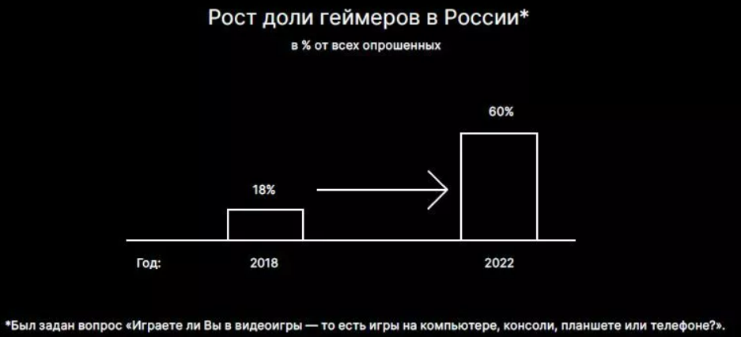
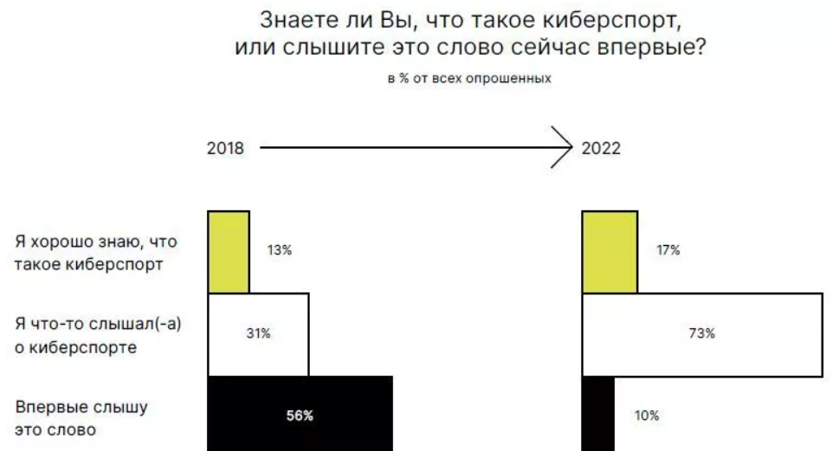

Источник: https://nafi.ru/projects/it-i-telekom/geyming-v-rossii-2022-sotsialnye-i-ekonomicheskie-effekty/

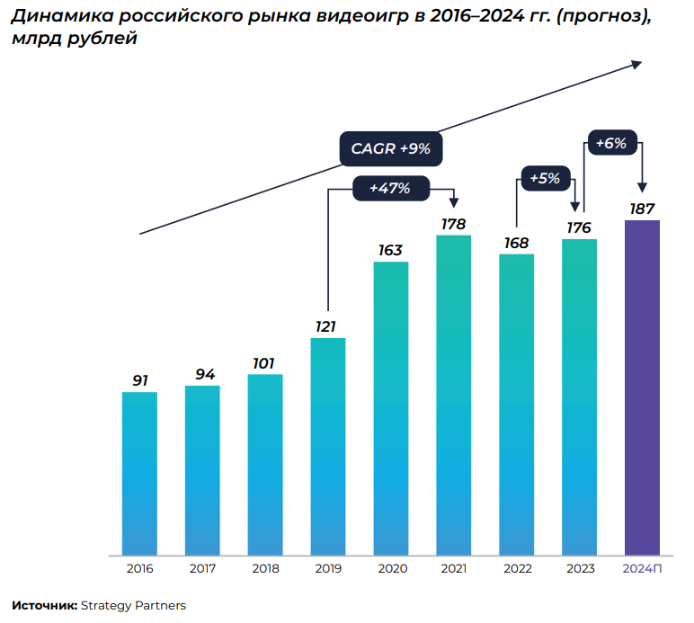
 |  |  | На основании анализа статистических данных за период с 2018 по 2022 год можно констатировать устойчивый рост и значительный потенциал развития рынка видеоигр в Российской Федерации. По состоянию на 2022 год охват аудитории составлял 60% от общего населения страны, что равняется 88 млн человек. Из динамики роста можно заметить, что за четырехлетний период доля геймеров в России увеличилась с 18% до 60%, демонстрируя трехкратный прирост. В структуре аудитории на 2025 год выделяется ядро активных пользователей - 25 миллионов человек (17%), идентифицирующих себя как "геймеры". Также стоит отметить, что увеличилась степень осведомленности людей о киберспорте: доля респондентов, хорошо знакомых с этим понятием, увеличилась с 19% до 73%, а доля тех, кто слышит о киберспорте впервые, сократилась с 73% до 10%. График динамики российского рынка видеоигр демонстрирует устойчивый рост на протяжении всего анализируемого периода. В 2016 году объем рынка составлял 91 млрд рублей, а по итогам 2024 года рынок составлял 173 млрд руб, прогноз на 2025 год - 200 млрд рублей. Таким образом, за 8 лет рынок видеоигр вырос практически в 2 раза, причем наибольший рост на 47% пришелся на период пандемии коронавируса. Таким образом, российский рынок видеоигр демонстрирует значимые темпы роста, что подтверждается как показателями охвата аудитории, так и изменениями в росте рынка видеоигр. Данный рынок видеоигр в России продолжает оставаться одной из наиболее динамично развивающихся отраслей цифровой экономики с устойчивой положительной динамикой, что говорит о заинтересованности населением данной сферой и наличии потенциала к расширению.

Истоник: https://strategy.ru/research/research/analiz-rossiyskogo-i-mirovogo-rynkov-videoigr-77/

Потенциальные компании - патрнеры | Выручка 2024 г. (прирост относительно 2023 г.) |  | К потенциальным партнерам проекта относится 10 российских компаний-разработчиков видеоигр. Такие компании будут выступать в роли эмитента ЦФА (юр. лицо или ИП, который выпускает цифровые финансовые активы (ЦФА) для привлечения финансирования). Основным условием для возможности компании стать эмитентом - годовая выручка в размере не менее 1 млрд рублей. Для того, чтобы выпустить ЦФА компании необходимо всего лишь получить статус эмитента на платформе А-Токен (Оператор информационной системы), определить параметры размещения ЦФА и подготовить решение о выпуске. Все издержки по выпуску и размещению ЦФА берет на себя оператор. Эмитент несет издержки в размере 1,5-3% от суммы выпуска. Далее будут производиться расчеты относительно компании-эмитента, ее расходов и выручки от публикации ЦФА
1. «Леста Игры» | 35 млрд рублей (+59,1%)
2. Astrum Entertainment | 9,1 млрд рублей (-15,7%)
3. Krista Games | 3,53 млрд рублей (+275,2%)
4. Innova | 2,85 млрд рублей (+1,6%)
5. CarX Technologies | 2,21 млрд рублей (-4,7%)
6. «СофтКлаб» | 1,76 млрд рублей (-7,3%)
7. FunFlow | 1,45 млрд рублей (+83%)
8. BlackHub Games | 1,25 млрд рублей (+189%)
9. «Крейзи Панда Рус» | 992,3 млн рублей (+24%)
10. AbsolutSoft | 791,4 млн рублей (+24%)

Линейка продуктов
*Ячейки, выделенные зеленым цветом участвуют в расчетах - их значения можно менять*

Продукт | Описание | Тип инвестора | Цена приобретения ЦФА при выпуске* | Softcap** количество | Softcap сумма (руб.) | Hardcap*** количество | Hardcap сумма (руб.) | Срок размещения (мес.) | Условие к погашению | Количество выпусков | % в день даты погашения |  | Процент к погашению | Дата обращения | Источник
1. ЦФА на скины | ЦФА, обеспеченные редкими предметами, валютами или ресурсами внутри игры. Представляет право на конкретный внутриигровой актив. | Неквал | 1000 | 1000 | 1000000 | 100000 | 100000000 | 12 | В конце срока | 3 | Ставка по 10-летним ОФЗ**** + спред 1.5% — пересматривается раз в квартал. | 14.60% | 16.1% | 2025-09-27 | https://ru.tradingeconomics.com/russia/government-bond-yield
2. Fan-токен | Предоставляет держателям право голоса в ключевых решениях по развитию игры и доступ к эксклюзивному контенту | Неквал | 1000 | 1000 | 1000000 | 100000 | 100000000 | 12 | В конце срока | 3 | Ключевая ставка ЦБ**** РФ + 1,5% — обновляется при каждом изменении ключевой ставки. | 17.00% | 19.00% | 2025-09-27 | https://cbr.ru/hd_base/KeyRate/
3. ЦФА на доход эмитента | ЦФА, привязанный к годовой доходности компании-эмитента | Квал (условие: сумма на инвест. счете от 12 млн руб.) | 1000 | 1000 | 1000000 | 100000 | 100000000 | 12 | В конце срока | 3 | Доходность = RUONIA + 3% — с ежемесячной капитализацией. | 17.00% | 20% | 2025-09-27 | https://cbr.ru/hd_base/ruonia/dynamics/
Итог |  |  |  | 3,000 | 3,000,000 | 300,000 | 300,000,000 |  | Ежегодное размещение |  | Максимальная сумма | 55100000
*в дату погашения инвестор получает выплату в виде стоимости ЦФА и процент к погашению
**Softcap - минимальное количество выпускаемых ЦФА и (или) предельная минимальная сумма денежных средств, передаваемых в оплату ЦФА, указанные Эмитентом в Решении о Выпуске ЦФА, по достижении которых Выпуск ЦФА признается состоявшимся (завершенным).
***Hardcap - Максимальное количество выпускаемых ЦФА и (или) предельная сумма денежных средств, передаваемых в оплату ЦФА, указанные Эмитентом в условиях Решения о Выпуске ЦФА, по достижении которых Выпуск ЦФА признается завершенным.

****на 30.09.205 для квалифицированных инвесторов возможно приобретение ЦФА только по фиксированным процентам, поэтому на день погашения будет выплачивать процент, установленный в день приобретения ЦФА (аналогично вкладу). Но если оглашенные меры 25.09.2025 главой ЦБ Эльвирой Набиулиной вступят в силу, то ставки примут плавающий характер.
Возможность выплат по ставкам на перспективу: Глава ЦБ Эльвира Набиуллина в своем выступлении на форуме Ассоциации банков России представила планы ЦБ по развитию рынка ЦФА: "Первая мера заключается в расширении линейки цифровых финансовых активов для неквалифицированных инвесторов. В ближайшее время мы планируем направить в Министерство юстиции указание, согласно которому с 1 января следующего года неквалифицированные инвесторы получат возможность приобретать цифровые финансовые активы. Доходность таких активов будет зависеть от базовой ставки Банка России и других индикаторов денежного рынка, включая так называемые плавающие ставки."

Источник: https://www.finam.ru/publications/item/tsb-sovmestno-s-uchastnikami-rynka-tsfa-opredelil-shagi-po-ego-razvitiyu-20250925-1643/

Предпосылки для расчёта Cash-flow
 | Характер активности аудитории | Обоснование |  | 1 год |  | 2 год |  | Источник
Сценарий 1 (Оптимистичный) | Органический, устойчивый спрос. Покупка ЦФА происходит в спокойном темпе без активного стимулирования со стороны эмитента. | Глобальный тренд: мировой рост токенизации активов. Российский рынок: во II квартале 2025 г. объем ЦФА в обращении вырос на 86,1% по сравнению с началом года, что свидетельствует о высокой динамике рынка. |  | Ранние последователи: аудитория, совмещающая паттерны поведения: активное времяпровождение в играх и совершение сделок на финансовом рынке (24%) - исследование команды. |  | Естественный рост: укрепление позиций "специфических" ЦФА (Fan-токены, ЦФА на игровые предметы) и общий рост популярности класса активов. |  | https://ict.moscow/analytics/mezhdunarodnyi-opyt-tokenizatsii-aktivov/ https://bosfera.ru/press-release/rossiyskiy-rynok-cfa-rezko-vyros-v-2025-godu
Сценарий 2 | Умеренный рост после начального этапа адаптации. | Сочетание органического спроса и точечных маркетинговых усилий. |  | Поведение аудитории аналогично пессимистичному сценарию, но компания несет минимальные издержки на пиар компании.
Сценарий 3 (Пессимистичный) | Вялый, инертный спрос. Требуется постоянное "подогревание" интереса через PR-кампании и доказательство инвестиционной привлекательности ЦФА в игровой индустрии. | Высокие барьеры: скептицизм аудитории, низкая осведомленность. Необходимость инвестиций в просвещение: требуются значительные ресурсы для формирования спроса. |  | Низкая конверсия, ядро — квалифицированные инвесторы. Преимущественно покупки со стороны профессиональных инвесторов, понимающих продукт. Выплата по ЦФА на скины не предполагается, в пессимистичном варианте инвестор получает физический продукт. |  | Постепенное подключение игровой аудитории. Рост возможен только после продолжительных разъяснительных и маркетинговых кампаний. Делигирование задач по аналитике и маркетингу основным отделам компании через полгода.

Конверсия рынка ЦФА
Тип | Процент | Описание
Конверсия приобретения ЦФА в месяц (Оптимистичный сценарий) | 14% | Предполагаем, что спрос на скины и участие в закрытом сообществе разработчика одинаковы. А ЦФА на доход эмитента для квальных инвесторов выше на 2%.
Конверсия приобретения ЦФА в месяц (Пессимистичный сценарий) | 7%
Конверсия приобретения ЦФА в месяц после PR компаний | 15% | Применяются затраты из списка (одна статья расходов или все): Контент и образование 1 Контент и образование 2 PR и репутационные активности 1
Конверсия приобретения ЦФА в месяц после масштабных мероприятий (конференции, фесты) | 21% | Применяются затраты из списка (От 3х статей): Контент и образование 1 Контент и образование 2 PR и репутационные активности 1 Контент и образование 3 PR и репутационные активности 2
Ежегодный рост рынка | 6% | https://strategy.ru/research/research/analiz-rossiyskogo-i-mirovogo-rynkov-videoigr-77/
Доля выбора внутриигрового актива после даты погашения ЦФА на скины | 50%

Учет сезонных колебаний рынка
Сезон | Сезонный коэффициент | Обоснование |  |  |  | Действия
Осень | 10% | Возвращение к активной жизни: окончание летних каникул способствует возвращению аудитории к хобби. «Осенний игровой сезон»: период ключевых релизов крупных игровых проектов, что резко повышает вовлеченность в индустрию. Экономический подъем: деловая активность после летнего затишья. |  |  |  | Активно анонсировать новые продукты, выстраивая параллель с главными игровыми релизами (ЦФА на скины в оборот).
Зима | 15% | Новогодние праздники и каникулы: увеличение свободного времени, традиционный период для игр. Зимние распродажи: пик активности в цифровых магазинах и в игровых кабинетах. Психология трат: праздничное настроение повышает склонность аудитории к покупкам и инвестициям. |  |  |  | Запуск специальных новогодних предложений и интеграций с крупными распродажами (ЦФА на скины в оборот).
Весна | 0% | После зимнего пика происходит постепенная стабилизация активности. Аудитория сохраняет высокую вовлеченность, но траты становятся более рациональными. Начинается подготовка к летнему сезону, что создает спрос на мобильные и кроссплатформенные игровые решения |  |  |  | Акцент на проекты, доступные с разных устройств, особенно мобильные. Разработка и тестирование специальных летних активностей и ивентов.
Лето | -10% | Сезон отпусков и путешествий: снижение времени, проводимого за компьютером. Смещение фокуса: активный отдых на свежем воздухе конкурирует с цифровыми развлечениями. Общее замедление деловой активности. |  |  |  | Сфокусироваться на стратегическом планировании, аналитике и удержании лояльной аудитории.

Предполагаемые выгоды, эффекты и дальнейшие действия
Ценность для одной аудитории: Оба продукта ориентированы на одну целевую группу — геймеров и фанатов проекта. Для них ценность представляет как внутриигровая атрибутика (скины), так и эксклюзивный статус и близость к разработчику. Обоснование более высокого спроса на ЦФА с доходом для квалов: Разная мотивация: Квалифицированные инвесторы руководствуются финансовой логикой, а не эмоциями. Этот продукт для них — дополнительный инструмент диверсификации с расчетной доходностью, что автоматически формирует более высокий и предсказуемый спрос по сравнению с высокорисковыми "игровыми" активами.
Предполагает стандартную маркетинговую активность (соцсети, email-рассылки) без крупных событий. Основана на типичных показателях конверсии для сложных финансовых продуктов среди узкой, но заинтересованной аудитории.
PR-кампании в игровых СМИ и блогах повышают узнаваемость и доверие к эмитенту, что может мотивировать дополнительных 2% колеблющихся пользователей совершить сделку.
Участие в крупных конференциях (например, IgroMir) или фестивалях позволяет напрямую взаимодействовать с ядром аудитории, проводить презентации и отвечать на вопросы. Это резко повышает доверие и мотивацию к инвестированию, удваивая базовую конверсию.

Другие данные для расчетов
 | Инфляция | Премия за риск | Ставка дисконтирования | Обоснование |  |  | Источники
На 2025 | 8.6% | 3% | 11.6% | Используется дисконтирование суммы выплаты для эмитента, так как стоимость, за которую бриобретают люди ЦФА сегодня будет отличаться от стоимости выплаты эмитентом в будущем |  |  | https://cbr.ru/Content/Document/File/179982/forecast_250725.pdf
На 2026 | 4.9% | 3% | 7.9%
На 2027 | 4.0% | 3% | 7.0%

Свод Cash-Flow
Свод различных сценариев Cash-Flow
Чистая прибыль по сценариям |  |  |  |  |  |  |  |  | Основные выводы:
Месяц | Сценарий 1 | Сценарий 2 | Сценарий 3 |  | Сценарий 1 | Сценарий 2 | Сценарий 3 |  | Сценарий 1 (оптимистичный) демонстрирует высокую инвестиционную привлекательность: IRR = 23 %, положительные значения NPV при всех используемых ставках дисконтирования (от 1,45 млн до 1,63 млн руб.).
1 | (19,190) | (244,250) | (644,250) | IRR | 23 | 1 | 0
2 | 447,051 | 242,963 | (144,250) | NPV (ставка ЦБ) | 1,454,774 | 789,238 | (1,788,603) | Общие максимальные значения | Сценарий 2 экономически менее эффективен: IRR = 1 %, NPV положителен, но значительно ниже (от 0,79 млн до 0,91 млн руб.). Здесь допускается активность аудитории на уровне пессимистичного сценария, но отсутсвие использования дополнительных финансов для увеличения привлекательности продуктов.
3 | 384,323 | 384,323 | (495,450) | NPV (RUONIA) | 1,454,774 | 789,238 | (1,788,603)
4 | 388,740 | 212,040 | (176,800) | NPV (по ОФЗ) | 1,631,015 | 906,206 | (2,015,951)
5 | 388,740 | 212,040 | (176,800) | Максимальная прибыль | 639,654 | 639,654 | 639,654 | 639,654 | Сценарий 3 является убыточным: IRR = 0 %, NPV отрицателен при всех ставках дисконтирования (от –1,79 млн до –2,02 млн руб.). Здесь применяется использование дополнительных рычагов по привлечению аудитории, что увеличивает издержки на ведение проекта.
6 | 344,565 | 344,565 | (37,300)
7 | 349,866 | 190,836 | (199,120) | Максимальная сумма издержек с учетом выплат | (5,905,740) | (5,942,983) | (4,522,695) | (5,942,983)
8 | 349,866 | 190,836 | (199,120)
9 | 378,300 | 183,930 | (206,390) |  |  |  |  |  | Максимальная прибыль одинакова во всех сценариях (639 654 руб.), что указывает на единый потенциальный доход от проекта независимо от выбранного сценария. Следовательно, различия в финансовых результатах обусловлены не доходами, а структурой и объёмом издержек.
Cash-Flow
10 | 421,430 | 233,244 | (154,480)
11 | 421,430 | 233,244 | (154,480)
12 | 447,051 | 439,983 | (436,860) |  |  |  |  |  | Наибольшие суммарные издержки с учётом выплат зафиксированы в Сценарии 2 (–5 942 983 руб.), несмотря на то, что он менее прибылен по NPV, чем Сценарий 1.
13 | (3,002,240) | (2,106,089) | (2,078,909)
14 | 439,983 | 439,983 | 86,488 |  |  |  |  |  | Наименьшие издержки — в Сценарии 3 (–4 522 695 руб.), однако даже при этом проект оказывается убыточным по NPV, что может свидетельствовать о неэффективном распределении ресурсов или недостаточном объёме привлечённых инвестиций.
15 | 388,740 | 203,205 | (674,010)
16 | 384,323 | 384,323 | 25,527
17 | 384,323 | 384,323 | 25,527
18 | 388,740 | 203,205 | (674,010)
19 | 384,323 | 384,323 | 405,527
20 | 384,323 | 384,323 | 405,527
21 | 426,892 | 426,892 | (800,640)
22 | 447,935 | 447,935 | 447,935
23 | 462,954 | 245,613 | 245,613
24 | 466,488 | 466,488 | 466,488
25 | (2,376,802) | (2,650,168) | (1,667,906)
26 | 511,547 | 273,002 | 273,002
27 | 429,381 | 429,381 | 429,381
28 | 429,381 | 429,381 | 429,381
29 | 639,654 | 639,654 | 639,654
30 | 402,154 | 402,154 | (326,680)
31 | 429,381 | 429,381 | 429,381
32 | 446,168 | 236,778 | 236,778
33 | 474,440 | 474,440 | 474,440
34 | 474,440 | 474,440 | 474,440
35 | 491,226 | 260,633 | 260,633
36 | 495,644 | 495,644 | 495,644
37 | (5,905,740) | (5,942,983) | (4,522,695)

